修理依頼の流れ
ピコ アドバンス スモーカーライザー メンテナンス／修理依頼の注意点

・ご依頼を受けることのできる機種は「ピコ アドバンス スモーカーライザー」のみです。
・修理をご依頼の際は、必ず医療機器の販売代理店様経由にてお問い合わせください。
・修理期間中に代替器(※)が必要な場合は修理依頼書にその旨をご記載ください。
代替器の在庫状況に応じて出荷が遅延する場合がございます。
・代替器ご利用の場合、代替器代(希望小売価格 6,000円 税別)を申し受けます。
修理作業未着手であっても代替器代は必要です。
・お見積書は、全て弊社にて修理品受領後、点検を経て提示となります。
ご依頼時のお見積書提示は出来ません。予めご了承ください。
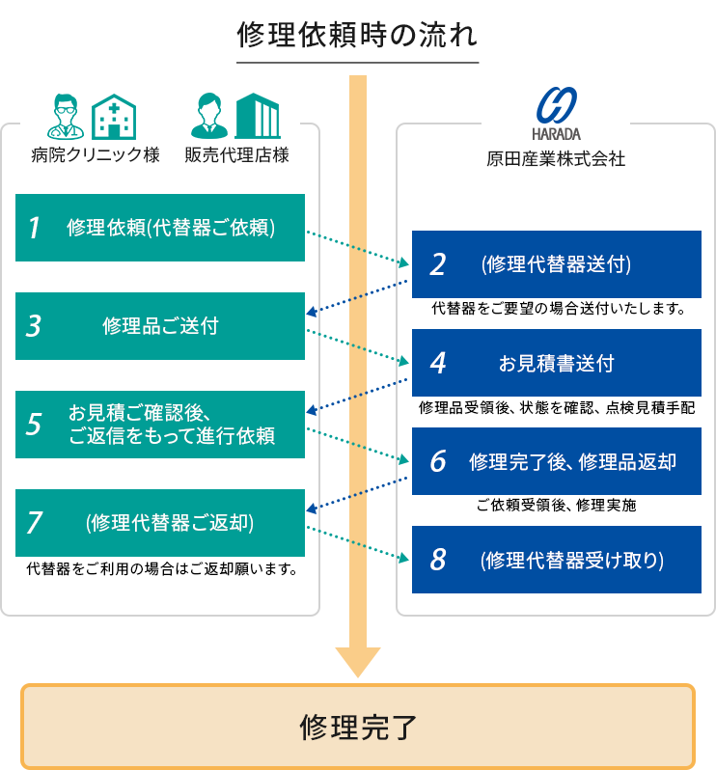

修理依頼書FAX先 | 原田産業株式会社メディカルチーム
 | FAX 06-6244-0978
修理対象品送付先 | 安田倉庫㈱ 辰巳倉庫内 原田産業宛
(修理業務委託先) | 〒135-0053 東京都江東区辰巳3-6-3
 | TEL : 03-6457-0793
 |  | 2025年11月20日 更新

